主人公
名前 | アンドレア (Andrea)
年齢 | 30前後
性別 | 男
顔イメージ | 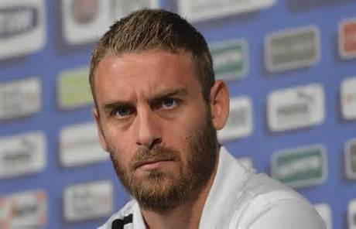 | モデルはサッカー選手のダニエレ・デ・ロッシ 短髪、顎髭、険しい顔つき
片腕だけ鋼鉄の篭手
剣と盾は一式セット
収納可
ローマ将軍っぽい肩と胸当て
装備イメージ | 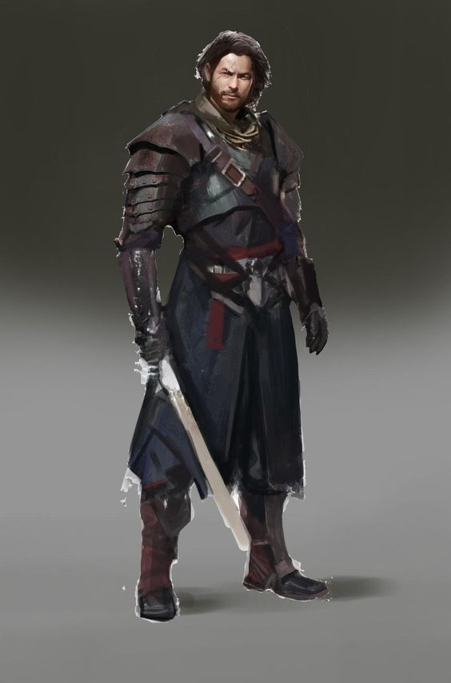 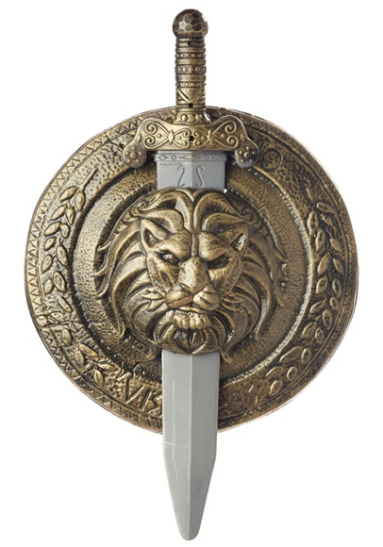 | 傭兵的な装備ながら、随所にローマ将軍っぽさと獅子騎士っぽい雰囲気を纏わせる
略歴 | ノールデン王国に生まれ幼少期は孤児として過ごす。やがて北方騎士団（ノール・ギャド）の騎士見習いとして仕えるようになり、厳しい修行を経て騎士となる。魔導士の反乱、獣人族との戦い、オーク達との国境防衛など多くの戦いで功績を上げ、若くして戦場の獅子と呼ばれる程に戦場を圧倒した。しかしその後、ノールデン王国は、他国の裏切りや突如出現した魔物との戦いに、よって王国の崩壊を迎え北方大陸は混沌と化す。数少ない生き残りを率いてアンドレアは事態の収拾に務める。そして騎士から傭兵へと変わり、村や街を渡り歩き魔物達を駆逐していった。しかし北方の均衡を保っていたノールデンが失われた事で、多くの大地を求める種族や内乱などが勃発。アンドレアは戦い続けるが、ある時よりその戦いに意義を失う。自らが求める生きる意味を求め、大陸から大陸へと渡り歩き、北方の傭兵として生きながら若き戦士としての人生を歩み始める。そして魔物や戦場。あらゆる時間を戦いに費やしていた、ある時、精霊と名乗る女と出会う。
性格など | 口数は少ないが、内に秘めたる戦士としての情熱と鋼鉄の意思を併せ持つ。紳士的な振る舞いを徹底する騎士であったが、傭兵として戦う内に猛々しい振る舞いをすることも。常に自らの強い意思に従い、誰かにその剣を捧げる事もない。 【傭兵としてはあまりに気高く、騎士にしてはあまりにも自由である】と評される。

